Resultaten
 | Zicht op eenzaamheid in de gemeente Westerveld

 | Uitgevoerd door het CBS in opdracht van de gemeente Westerveld
 | Marleen Geerdinck, Susan van Dijk, Lydia Geijtenbeek, Marten Kamphorst, Naomi Schalken

 | Inhoud
 | Inleiding
 | Methode on Bronnen
 | Deel 1: voorspellen van eenzaamheid
 | Herkomst en geslacht
 | Leeftijd
 | Plaats in het huishouden
 | Sociaaleconomische positie
 | Inkomen
 | WMO, WLZ, wanbetalers en sociale cohesie in de buurt
 | Stedelijkheid
 | Deel 2: Eenzaamheid in Westerveld
 | Welke factoren leveren de belangrijkste bijdrage aan eenzaamheid?
 | Waar in Westerveld komen factoren voor die bijdragen aan eenzaamheid?
 | 1. Plaats in het huishouden
 | 2. Inkomen
 | 3. Leeftijd
 | 4. Sociaaleconomische status
 | 5. Geslacht

 | Inleiding
 | Eenzaamheid is een probleem waar veel gemeenten in Nederland mee te maken hebben. Om het welzijn van haar inwoners te verbeteren wil de gemeente Westerveld in beeld krijgen waar in de gemeente de eenzame personen zich bevinden. Daarnaast wil de gemeente weten wat de onderliggende oorzaken zijn van deze eenzaamheid en in welke mate dit verschilt per buurt. Dit CBS-onderzoek beoogt deze vragen te beantwoorden in twee stappen. Door landelijke enquête data over eenzaamheid te combineren met registerdata kan worden vastgesteld welke persoonskenmerken bijdragen aan een gevoel van eenzaamheid. Op basis van deze resultaten kan voor iedere inwoner van de gemeente Westerveld een verwachte kans op eenzaamheid worden berekend op basis van zijn of haar kenmerken. Ook de mate waarin een kenmerk bijdraagt aan eenzaamheid kan worden vastgesteld. Tot slot worden, per buurt, de belangrijkste factoren die bijdragen aan eenzaamheid weergegeven. De gemeente Westerveld kan aan de hand van deze informatie een gebiedsgericht beleid voeren, afhankelijk van de kenmerken van de doelgroepen die aangemerkt zijn als eenzaam.
 | terug naar inhoud

 | Methode en bronnen
 | In deel één van dit onderzoek wordt het landelijke model voor eenzaamheid ontwikkeld. De GGD neemt iedere vier jaar landelijk de gezondheidsenquête af onder 184.000 respondenten van 19 jaar en ouder. In deze enquête wordt onder andere uitgevraagd over de ervaren eenzaamheid van de respondenten. Op basis hiervan komen drie scores voor eenzaamheid tot stand: sociale eenzaamheid, emotionele eenzaamheid en een totaalscore van beide typen. Omdat de geënquêteerden te herleiden zijn, kunnen deze antwoorden verrijkt worden met aanvullende gegevens. Om vast te stellen welke persoonskenmerken impact hebben zijn daartoe verschillende registers toegevoegd, waaronder het BRP, inkomensgegevens van de belastingdienst, zorggebruik uit de WMO, opleidingsniveau en sociaaleconomische status. Een volledig overzicht van de gebruikte bronnen is vermeld in de bronvermelding.
 | bronvermelding
 | De meest recente enquête is afgenomen in de tweede helft van 2016. De verrijkte gegevens zijn zo veel mogelijk in de buurt van dit peilmoment gekozen. Om vast te stellen in welke mate ieder kenmerk bijdraagt aan eenzaamheid, is gebruik gemaakt van een logistische regressie. Deze methode maakt het mogelijk om de bijdrage van ieder kenmerk aan eenzaamheid te ontrafelen. Effecten die bij het zoeken naar simpele correlaties verborgen kunnen blijven worden hierdoor juist zichtbaar. Zie voor meer uitleg van deze methode de technische toelichting. De resultaten die dit oplevert worden hieronder uitgebreid besproken aan de hand van figuren.
 | technische toelichting
 | Deel twee legt deze resultaten terug op de inwoners van de gemeente Westerveld. Op basis van het model kan worden vastgesteld wat de verwachte bijdrage is van ieder persoonskenmerk aan eenzaamheid. Hiermee is het mogelijk om voor iedere inwoner van Westerveld een verwachte eenzaamheidsscore te berekenen. Hiervoor worden dezelfde bronregisters gebruikt. De resultaten die dit oplevert worden aan de hand van een aantal kaarten hieronder besproken.
 | terug naar inhoud

figuur 1: Herkomst en geslacht
Man | 1.22
Vrouw | 1.00
Nederlands | 0.73
Niet-westers | 1.38
Westers | 1.00
 | Deel 1: Voorspellen van eenzaamheid

 | In dit deel worden de resultaten van het model besproken. Per onderdeel wordt besproken welke kenmerken bijdragen aan eenzaamheid.

 | Herkomst en geslacht

 | Zowel geslacht als herkomst hebben samenhang met eenzaamheid, dit volgt uit de resultaten die zichtbaar zijn gemaakt in figuur 1. Binnen ieder kenmerk scoort één categorie altijd de waarde 1, dit is de zogenaamde referentiecategorie. De scores van de overige categorieën dienen altijd geïnterpreteerd te worden ten opzichte van deze referentiecategorie. In het geval van geslacht is de referentiecategorie vrouw, we zien dat mannen een hogere score hebben (1,22). Stel dat twee personen precies dezelfde kenmerken hebben, behalve dat de één vrouw is en de andere man. Dan voorspelt het model dat deze man gemiddeld genomen eenzamer zal zijn als de vrouw. Voor de uitkomsten van het model maakt het niet uit welke referentiecategorie gekozen is.

figuur 2: Herkomst, geslacht en typen eenzaamheid
 | totaal | emotioneel | sociaal
Man | 1.22 | 0.96 | 1.32
Vrouw | 1.00 | 1.00 | 1.00
Nederlands | 0.73 | 0.78 | 0.76
Niet-westers | 1.38 | 1.40 | 1.35
Westers | 1.00 | 1.00 | 1.00
 | Ten aanzien van herkomst blijkt dat Nederlanders met een niet-westerse migratieachtergrond het vaakst eenzaam zijn, gevolgd door westerse migranten. Nederlanders zonder migratieachtergrond zijn het minst eenzaam. Het vaker voorkomen van eenzaamheid onder mannen en (niet-westerse) migranten wordt bevestigd door resultaten uit andere onderzoeken.

 | Het maakt voor herkomst weinig uit welk type eenzaamheid gekozen wordt. Figuur 2 laat zien dat beide typen eenzaamheid, sociaal en emotioneel, nagenoeg dezelfde resultaten opleveren als de totale eenzaamheid. Voor geslacht maakt het wel uit welk type eenzaamheid gekozen wordt. Mannen ervaren met name vaker sociale eenzaamheid als vrouwen, terwijl zij juist iets minder vaak last hebben van emotionele eenzaamheid dan vrouwen.
 | terug naar inhoud

figuur 3: Leeftijd
19 | 0.03
20 | 0.08
21 | 0.15
22 | 0.11
23 | 0.16
24 | 0.24
25 | 0.35
26 | 0.26
27 | 0.29
28 | 0.32
29 | 0.29
30 | 0.31
31 | 0.31
32 | 0.32
33 | 0.44
34 | 0.46
35 | 0.39
36 | 0.47
37 | 0.40
38 | 0.51
39 | 0.52
40 | 0.46
41 | 0.51
42 | 0.57
43 | 0.62
44 | 0.64
45 | 0.67
46 | 0.69
47 | 0.71
48 | 0.71
49 | 0.67
50 | 0.68
51 | 0.75
52 | 0.75
53 | 0.76
54 | 0.79
55 | 0.70
56 | 0.76
57 | 0.68
58 | 0.76
59 | 0.69
60 | 0.68
61 | 0.63
62 | 0.67
63 | 0.64
64 | 0.59
65 | 0.51
66 | 0.63
67 | 0.65
68 | 0.61
...

 | Leeftijd

 | Leeftijd laat een verloop zien waarbij mensen meer eenzaamheid ervaren naarmate zij ouder zijn (figuur 3). Een uitzondering hierop vindt plaats tussen de leeftijden 54 en 65 jaar, waar juist een daling is te zien van de ervaren eenzaamheid naarmate men ouder is. Vanaf 65 jaar wordt de stijgende trend weer hervat.

figuur 4: Leeftijd en typen eenzaamheid
 | totaal | emotioneel | sociaal
19 | 0.03 | 0.38 | 0.29
20 | 0.08 | 0.38 | 0.31
21 | 0.15 | 0.43 | 0.39
22 | 0.11 | 0.45 | 0.31
23 | 0.16 | 0.49 | 0.40
24 | 0.24 | 0.52 | 0.47
25 | 0.35 | 0.62 | 0.51
26 | 0.26 | 0.55 | 0.48
27 | 0.29 | 0.60 | 0.44
28 | 0.32 | 0.67 | 0.48
29 | 0.29 | 0.62 | 0.50
30 | 0.31 | 0.62 | 0.52
31 | 0.31 | 0.63 | 0.51
32 | 0.32 | 0.68 | 0.48
33 | 0.44 | 0.68 | 0.61
34 | 0.46 | 0.74 | 0.65
35 | 0.39 | 0.70 | 0.60
36 | 0.47 | 0.74 | 0.70
37 | 0.40 | 0.65 | 0.61
38 | 0.51 | 0.75 | 0.79
39 | 0.52 | 0.70 | 0.81
40 | 0.46 | 0.64 | 0.76
41 | 0.51 | 0.72 | 0.87
42 | 0.57 | 0.68 | 0.91
43 | 0.62 | 0.72 | 0.97
44 | 0.64 | 0.71 | 0.97
45 | 0.67 | 0.74 | 1.00
46 | 0.69 | 0.78 | 1.03
47 | 0.71 | 0.72 | 1.11
48 | 0.71 | 0.67 | 1.09
49 | 0.67 | 0.61 | 1.06
50 | 0.68 | 0.68 | 1.10
51 | 0.75 | 0.68 | 1.18
52 | 0.75 | 0.64 | 1.16
53 | 0.76 | 0.74 | 1.15
54 | 0.79 | 0.68 | 1.20
55 | 0.70 | 0.64 | 1.11
56 | 0.76 | 0.65 | 1.16
57 | 0.68 | 0.64 | 1.08
58 | 0.76 | 0.66 | 1.11
59 | 0.69 | 0.58 | 1.09
60 | 0.68 | 0.59 | 1.09
61 | 0.63 | 0.51 | 1.05
62 | 0.67 | 0.51 | 1.07
63 | 0.64 | 0.51 | 1.05
64 | 0.59 | 0.39 | 0.99
65 | 0.51 | 0.36 | 0.95
66 | 0.63 | 0.49 | 1.04
67 | 0.65 | 0.42 | 1.07
68 | 0.61 | 0.40 | 1.06
...

 | Kijkend naar de verschillende typen eenzaamheid (figuur 4) zien we dat met name de sociale eenzaamheid veel sneller stijgt in de jongere leeftijdsgroepen. Een piek wordt bereikt rond de 54 jaar, waarna een lichte daling van sociale eenzaamheid volgt. Desondanks blijft de sociale eenzaamheid vanaf 54 jaar op een relatief hoog niveau liggen. Daarentegen lijkt emotionele eenzaamheid meer ervaren te worden door ouderen. Met name vanaf 80 jaar wordt het geschatte risico op eenzaamheid hoger.
 | terug naar inhoud

figuur 5: Plaats in het huishoudens
Thuiswonend kind | 1.47
Alleenstaande | 1.60
Partner in niet-gehuwd paar z. kinderen | 1.08
Partner in gehuwd paar zonder kinderen | 0.87
Partner in niet-gehuwd paar met kinderen | 0.89
Partner in gehuwd paar met kinderen | 0.81
Ouder in eenouderhuishouden | 1.36
Referentiepersoon in overig huishouden | 1.20
Overig lid van een huishouden | 1.00
 | Plaats in het huishouden

 | De plaats die een persoon binnen het huishouden inneemt kan een rol spelen in de eenzaamheid die ervaren wordt. Figuur 5 laat zien dat een alleenstaande, een thuiswonend kind (meerderjarig) en een alleenstaande ouder vaker eenzaam zijn dan andere gezinsleden. Het hebben van een partner, al dan niet gehuwd of met kinderen, lijkt positief bij te dragen aan het tegengaan van eenzaamheid.

figuur 6: Plaats in het huishoudens en typen eenzaamheid
 | totaal | emotioneel | sociaal
Thuiswonend kind | 1.47 | 1.39 | 1.43
Alleenstaande | 1.60 | 1.68 | 1.38
Partner in niet-gehuwd paar z. kinderen | 1.08 | 0.90 | 1.16
Partner in gehuwd paar zonder kinderen | 0.87 | 0.60 | 1.03
Partner in niet-gehuwd paar met kinderen | 0.89 | 0.69 | 1.00
Partner in gehuwd paar met kinderen | 0.81 | 0.59 | 0.95
Ouder in eenouderhuishouden | 1.36 | 1.38 | 1.27
Referentiepersoon in overig huishouden | 1.20 | 1.07 | 1.18
Overig lid van een huishouden | 1.00 | 1.00 | 1.00

 | De ervaren emotionele en sociale eenzaamheid laten vergelijkbare patronen zien als de totale eenzaamheidsscore. Wel valt op dat alleenstaanden en alleenstaande ouders meer emotionele eenzaamheid ervaren. Bij alle overige huishoudensleden wordt juist meer sociale eenzaamheid ervaren. Het hebben van een partner lijkt samen te hangen met minder algemene eenzaamheid, maar in het bijzonder met minder emotionele eenzaamheid.
 | terug naar inhoud

figuur 7: belangrijkste inkomensbron
Werkend | 0.67
Ontvanger werkloosheidsuitkering | 0.88
Ontvanger bijstandsuitkering | 1.46
Ontvanger uitkering sociale voorz.overig | 1.14
Ontvanger uitkering ziekte/AO | 1.44
Ontvanger pensioenuitkering | 0.77
Nog niet schoolg./schol./stud. met ink. | 0.63
Nog niet schoolg./schol./stud. geen ink. | 0.87
Overig zonder inkomen | 1.00
 | Sociaaleconomische positie

 | Figuur 7 geeft de ervaren eenzaamheid weer naar belangrijkste inkomensbron. De hoogste eenzaamheidsscores zijn zichtbaar bij de verschillende soorten uitkeringen, met name de bijstands-, ziekte- of arbeidsongeschiktheidsuitkering en overige sociale voorzieningen. Schoolgaande of studerenden met een inkomen ervaren de minste eenzaamheid, gevolgd door werkenden, gepensioneerden en ontvangers van een werkeloosheidsuitkering.
 | terug naar inhoud

figuur 8: inkomen en typen eenzaamheid
 | totaal | emotioneel | sociaal
0 | 2.03 | 1.96 | 1.80
1 | 1.34 | 1.31 | 1.38
2 | 1.42 | 1.35 | 1.42
3 | 1.57 | 1.42 | 1.50
4 | 1.45 | 1.49 | 1.36
5 | 1.61 | 1.55 | 1.55
6 | 1.65 | 1.58 | 1.60
7 | 1.63 | 1.67 | 1.49
8 | 1.82 | 1.77 | 1.71
9 | 1.69 | 1.64 | 1.62
10 | 1.65 | 1.59 | 1.57
11 | 1.76 | 1.67 | 1.69
12 | 1.68 | 1.66 | 1.59
13 | 1.67 | 1.64 | 1.64
14 | 1.79 | 1.76 | 1.71
15 | 1.74 | 1.68 | 1.64
16 | 1.75 | 1.68 | 1.63
17 | 1.68 | 1.63 | 1.62
18 | 1.64 | 1.61 | 1.57
19 | 1.63 | 1.64 | 1.55
20 | 1.61 | 1.62 | 1.55
21 | 1.62 | 1.58 | 1.53
22 | 1.64 | 1.61 | 1.56
23 | 1.58 | 1.58 | 1.50
24 | 1.65 | 1.66 | 1.56
25 | 1.65 | 1.63 | 1.52
26 | 1.62 | 1.62 | 1.51
27 | 1.63 | 1.58 | 1.49
28 | 1.62 | 1.62 | 1.55
29 | 1.63 | 1.63 | 1.54
30 | 1.56 | 1.56 | 1.46
31 | 1.71 | 1.66 | 1.60
32 | 1.58 | 1.55 | 1.50
33 | 1.60 | 1.58 | 1.51
34 | 1.57 | 1.61 | 1.46
35 | 1.55 | 1.55 | 1.44
36 | 1.56 | 1.59 | 1.47
37 | 1.61 | 1.57 | 1.52
38 | 1.53 | 1.53 | 1.43
39 | 1.57 | 1.59 | 1.45
40 | 1.52 | 1.45 | 1.47
41 | 1.51 | 1.50 | 1.44
42 | 1.56 | 1.54 | 1.48
43 | 1.55 | 1.51 | 1.49
44 | 1.58 | 1.53 | 1.46
45 | 1.52 | 1.45 | 1.44
46 | 1.51 | 1.49 | 1.43
47 | 1.50 | 1.45 | 1.45
48 | 1.56 | 1.54 | 1.45
49 | 1.53 | 1.50 | 1.45
...
 | Inkomen

 | Inkomen vertoont een duidelijke samenhang met eenzaamheid. In figuur 8 is de eenzaamheidscore afgezet tegen de percentielgroep van het inkomen waar iemand zich in bevindt. Dit betekent dat als iemand zich precies op de 50% percentielgroep bevindt, 50% van de bevolking minder verdient en 50% van de bevolking meer verdient.

 | Hoe lager de percentielgroep waar iemand in voorkomt des te hoger deze scoort op eenzaamheid. Uitzondering hier op lijken de laagste 10 inkomenspercentielen, die een vergelijkbare samenhang hebben met eenzaamheid als gemiddelde inkomens. Overigens staat de laagste groep (percentiel=0) uit personen met een onbekend inkomen. Er is geen noemenswaardig verschil tussen emotionele of sociale eenzaamheid in relatie tot het effect van inkomen.
 | terug naar inhoud

figuur 9: diverse kenmerken
Referentie | 1.00
WLZ | 1.64
WMO | 1.57
Wanbetaler | 1.34
Hoge sociale cohesie | 0.78
 | Wmo, Wlz, wanbetalers en sociale cohesie in de buurt

 | We zien aanzienlijk hogere eenzaamheidsscores onder gebruikers van de Wlz en de Wmo ten opzichte van personen die hier geen gebruik van maken (referentie). Ook het hebben van een betalingsachterstand van zes maanden of meer van de zorgkostenverzekering draagt bij aan het ervaren van eenzaamheid. Deze registratie als wanbetaler is een goede indicator voor het identificeren van personen met problematische schulden.

 | Het wonen in een buurt met een hoge score voor sociale cohesie draagt bij aan het tegengaan van eenzaamheid. De sociale cohesie binnen een buurt wordt vastgesteld aan de hand van diverse kenmerken van de buurt, zie voor meer achtergrond de technische toelichting.
 | technische toelichting
figuur 10: diverse kenmerken en typen eenzaamheid
 | totaal | emotioneel | sociaal
Referentie | 1.00 | 1.00 | 1.00
WLZ | 1.64 | 1.79 | 1.40
WMO | 1.57 | 1.66 | 1.33
Wanbetaler | 1.34 | 1.29 | 1.32
Hoge sociale cohesie | 0.78 | 0.82 | 0.80

 | Gebruikers van Wmo en Wlz regelingen ervaren eenzaamheid doorgaans meer op emotioneel gebied dan op sociaal gebied, hoewel beide scores hoog zijn. De verschillen tussen beide typen eenzaamheid voor wanbetalers en in buurten met een hoge sociale cohesie zijn klein.
 | terug naar inhoud

figuur 11: stedelijkheid op basis van adressendichtheid
Zeer sterk | 0.82
Sterk | 0.90
Matig | 0.93
Weinig | 0.95
Niet | 1.00

 | Stedelijkheid

 | De stedelijkheid van de omgeving wordt gemeten aan de hand van de adressendichtheid. Figuur 11 laat zien dat naarmate de adressendichtheid daalt, de kans op eenzaamheid toeneemt. Dat is opvallend, omdat gemiddeld gezien mensen juist minder eenzaam zijn in landelijke gebieden. De verklaring zit er in dat hier gecorrigeerd is voor een groot aantal achtergrondkenmerken, waaronder sociale cohesie. In landelijke regio's is de sociale cohesie over het algemeen hoger, wat leidt tot minder eenzaamheid. Vergelijk je echter een stedelijk gebied met een landelijk gebied met dezelfde mate van sociale cohesie, dan is de eenzaamheid juist hoger in het landelijk gebied. Dit zou weer veroorzaakt kunnen worden doordat een hogere dichtheid van mensen de kans op sociale contacten verhoogt, wat weer leidt tot minder eenzaamheid. Naast sociale cohesie is het ook mogelijk dat, in de vergelijking tussen stad en land, andere achtergrondkenmerken een verdeling laten zien die het verschil tussen de ervaren eenzaamheid kunnen verklaren.
 | terug naar inhoud

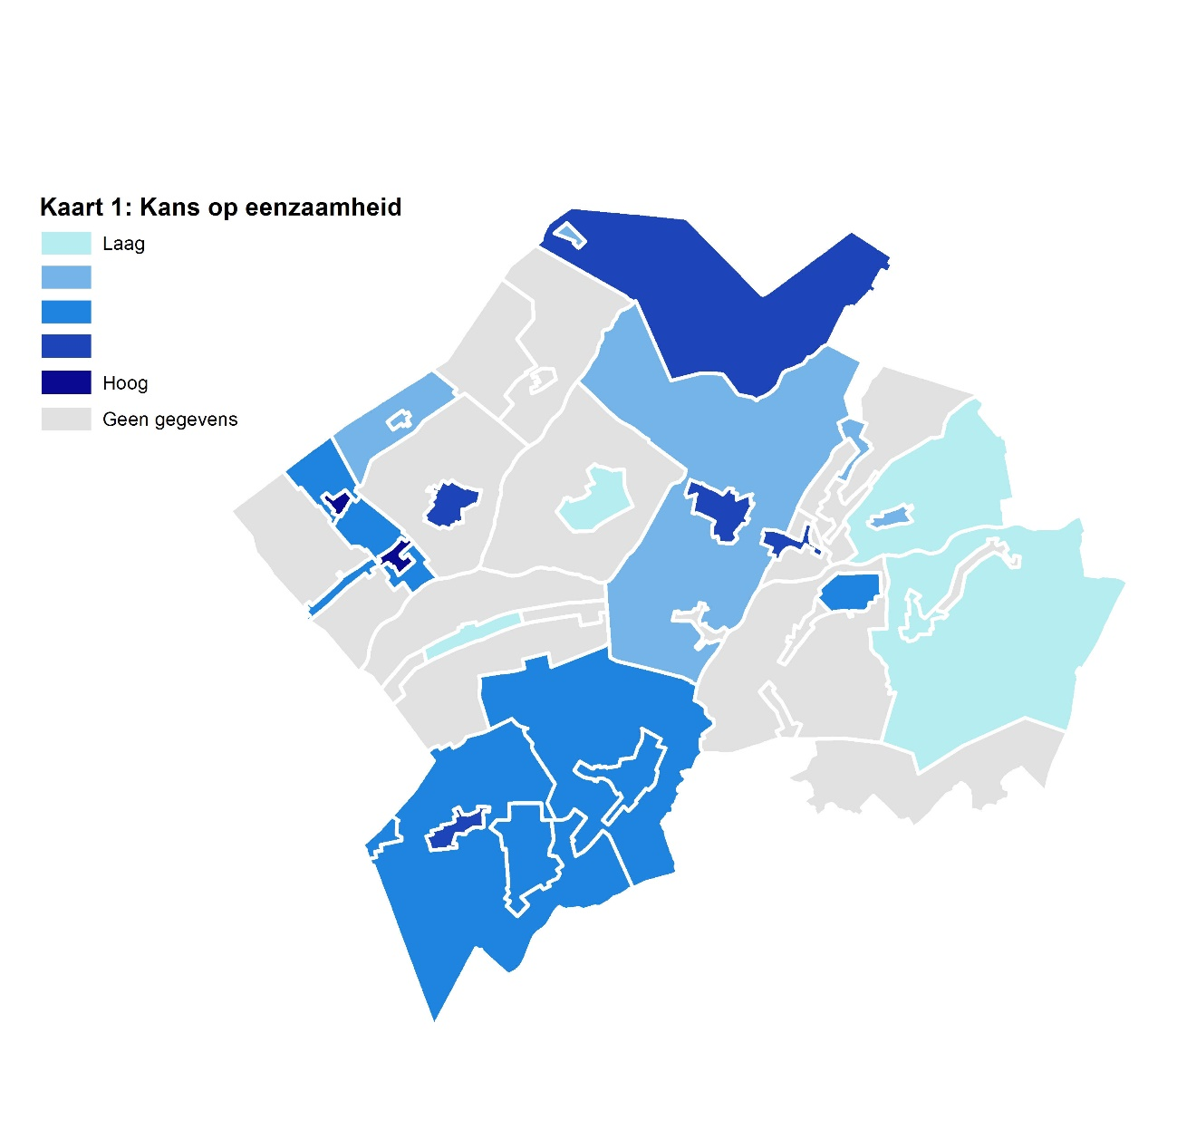

 | Deel 2: Eenzaamheid in Westerveld

 | Waar in Westerveld is het eenzaam?
 | Op basis van de resultaten van het landelijke model, besproken in deel 1, kan voor iedere inwoner van Westerveld de verwachte kans op eenzaamheid worden berekend. Voor het berekenen van de eenzaamheid in Westerveld wordt gebruik gemaakt van registerdata uit 2016. Hierbij is uitgegaan van het model dat is gebruikt voor de totale eenzaamheid. Dit betekent dat er geen onderscheid meer wordt gemaakt tussen sociale en emotionele eenzaamheid. Op de kaart Kans op eenzaamheid is zichtbaar gemaakt wat de gemiddelde kans op eenzaamheid is in een buurt, op basis van de daar voorkomende kenmerken.

 | Deze kaart zegt alleen nog niets over het aantal personen dat eenzaamheid ervaart. Daartoe is de volgende kaart gemaakt, Personen met risico eenzaamheid. Deze kaart laat zien hoeveel verwachte eenzame personen er zijn, op basis van hun kenmerken. Deze kaart vertoont logischerwijs een sterke samenhang met het aantal inwoners van een buurt. Beide kaarten dienen daarom in samenhang bestudeerd te worden. Met name buurten waar zowel de kans op eenzaamheid hoog is, als waar veel eenzame personen wonen zijn belangwekkend.

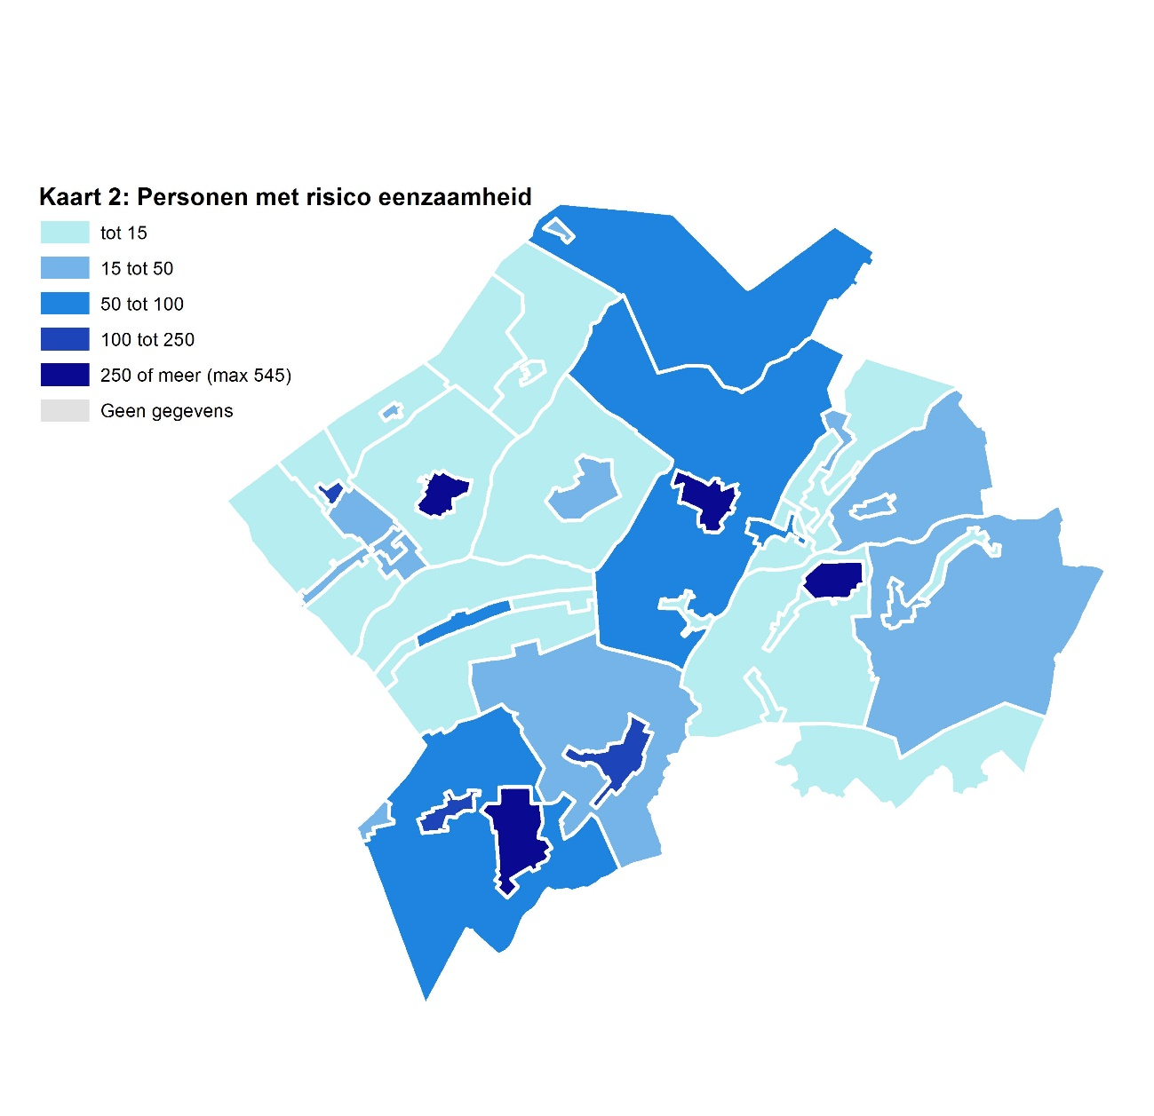
 | Op basis van beide kaarten vallen met name de grote tot middelgrote kernen op omdat er niet alleen een hoge kans op eenzaamheid is, maar er ook een groot aantal eenzame personen verwacht mag worden op basis van het model. Dit zijn: Havelte, Dwingeloo, Diever, Vledder, Uffelte, Wilhelminaoord en Darp. De middelgrote kern Wapse valt in positieve zin op omdat hier relatief weinig kans op eenzaamheid is, en er dus ook opvallend weinig eenzame personen lijken te wonen. Tot slot valt de kleine kern Frederiksoord op omdat zij de grootste kans op eenzaamheid laat zien. Omdat er hier maar weinig mensen in de buurt wonen, valt het aantal verwachte eenzame personen mee.

 | De meeste buitengebieden laten zeer weinig verwachte eenzame personen zien, mede omdat hier sowieso weinig mensen wonen. Buitengebieden die opvallen, omdat er desondanks toch nog een aanzienlijke hoeveelheid eenzame personen lijken voor te komen, zijn: Verspreide huizen rondom Zorgvlied, -rondom Diever en -rondom Havelte.
 | terug naar inhoud

 | Welke factoren leveren de belangrijkste bijdrage aan eenzaamheid?
 | Om vast te stellen wat de belangrijkste bijdragende factoren zijn, is voor elke verwachte eenzame persoon in Westerveld vastgesteld welke drie factoren de grootste invloed hebben op zijn of haar verwachte eenzaamheid, ofwel een top 3. Vervolgens is gekeken, voor heel Westerveld, welke vijf factoren het vaakste voorkomen in individuele top 3's. De vijf factoren die het vaakst een grote bijdrage aan eenzaamheid leveren zijn:

 | 1. Plaats in het huishouden
 | 2. Inkomen
 | 3. Leeftijd
 | 4. Sociaaleconomische status
 | 5. Geslacht

 | Waarbij plaats in het huishouden op nummer 1 staat, omdat deze bij de meeste eenzame personen een grote bijdrage aan eenzaamheid levert.

 | Deze resultaten zijn in meer detail te bekijken in figuur 12. In deze figuur zijn voor iedere buurt de vijf factoren opgenomen in vergelijking met de hele gemeente Westerveld. De buurt die weergeven wordt kan hier onder geselecteerd worden. Het percentage drukt het aandeel verwachte eenzame personen uit bij wie de betreffende factor voorkomt in de persoonlijke top drie van bijdragende factoren.

figuur 12: aandeel eenzame personen met factor in top drie, per buurt
 | Havelte | Westerveld
Plaats in het huishouden | 81% | 78%
Inkomen | 51% | 55%
Leeftijd | 62% | 52%
SEC | 24% | 29%
Geslacht | 27% | 26%
 | Selecteer een buurt:
 | Havelte

 | In Havelte wonen naar verwachting 545 eenzame personen.
 | Dit is 17,9% van alle verwachte eenzame personen in Westerveld.
 | De belangrijkste factoren die hier aan bijdragen zijn weergeven in figuur 12

 | In dit voorbeeld is de buurt geselecteerd waar de kern Havelte in is gelegen. Figuur 12 laat zien dat in Havelte, net als in heel Westerveld, plaats in het huishouden de grootste bijdrage levert aan eenzaamheid; bij ongeveer 80% van de eenzame personen komt deze voor in de top drie belangrijkste bijdragende factoren. Vergelijk ook figuur 5, deze stelt dat met name alleenstaanden, thuiswonende kinderen en alleenstaande ouders eenzaamheid ervaren.

 | Op de tweede plaats staat voor Havelte leeftijd (62%), waar deze voor heel Westerveld op de derde plaats staat (52%). Inkomen staat voor Havelte op plaats drie met 51%, voor heel Westerveld staat inkomen nog op de tweede plaats met 55%. Zowel sociaaleconomische status als geslacht dragen in Havelte in vergelijkbare mate bij aan eenzaamheid als in heel Westerveld, met voor beide factoren percentages tussen de 24% en 29%.
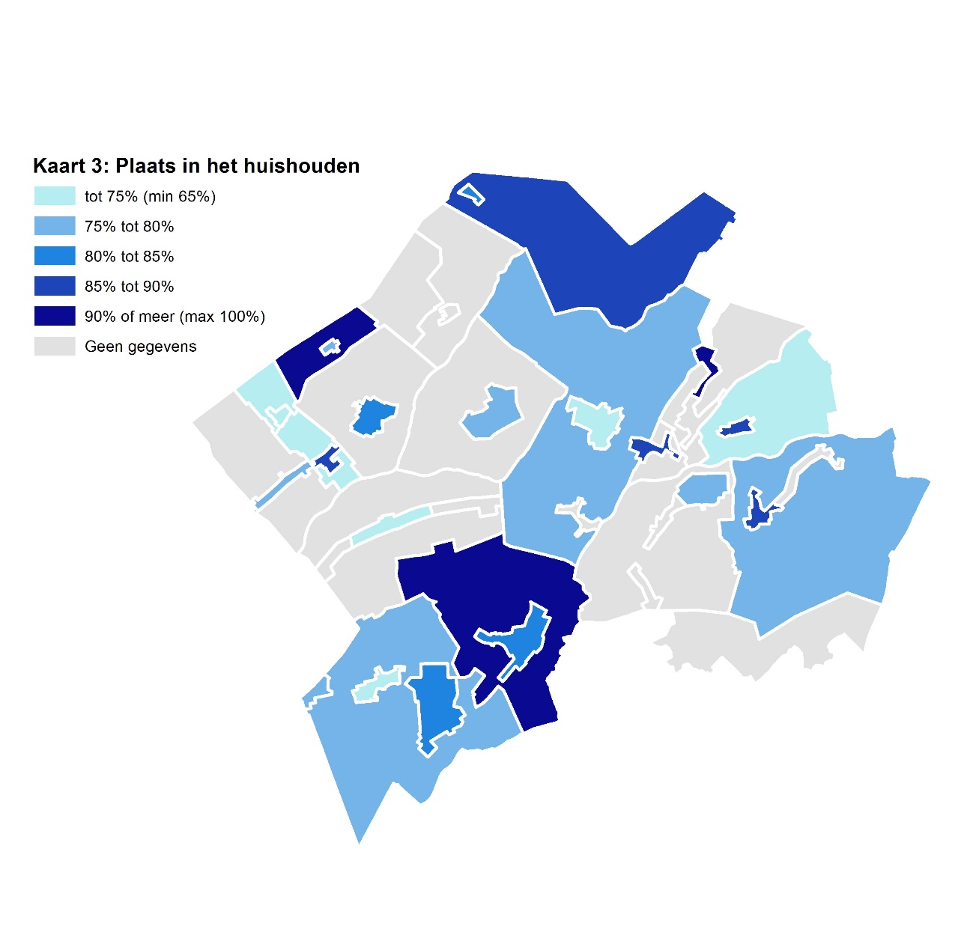
 | Buurten met minder dan 10 eenzame personen worden niet weergeven.
 | terug naar inhoud

 | Waar in Westerveld komen factoren voor die bijdragen aan eenzaamheid?

 | 1. Plaats in het huishouden
 | Deze kaart geeft weer in welke buurten van Westerveld de plaats in het huishouden het zwaarst meeweegt in de eenzaamheidsscore. Buurten waar minder dan 10 eenzame personen wonen, worden niet weergeven. Let wel dat de factor plaats in het huishouden voor gemiddeld bij 80% van alle eenzame personen in Westerveld voorkomt in de top drie, daarmee speelt deze factor in de hele gemeente een belangrijke rol. Deze kaart geeft de buurten weer die relatief, ten opzichte van elkaar, hoger of lager scoren.

 | In de grote tot middelgrote kernen liggen de percentages redelijk dicht bij elkaar, in de meeste gevallen tussen de 70% en de 90%. De uitschieters, zowel naar boven als beneden, vinden we terug in de kleinere buurten (de buitengebieden) waar het slechts enkele eenzame personen betreft. Plaats in het huishouden dient hiermee aangemerkt te worden als een voor de hele gemeente bijdragende factor aan eenzaamheid, die op buurtniveau weinig tot geen uitzonderingen laat zien. Uit de kaart valt geen duidelijk ruimtelijk patroon af te leiden.

 | Vergelijk bij deze kaart figuur 5, waaruit blijkt dat met name de plaats in het huishouden als alleenstaande, thuiswonend kind of alleenstaande ouder samenhangt met het ervaren van eenzaamheid. Het hebben van een partner, al dan niet gehuwd of met kinderen, hangt samen met een lage eenzaamheidsscore.
 | terug naar inhoud
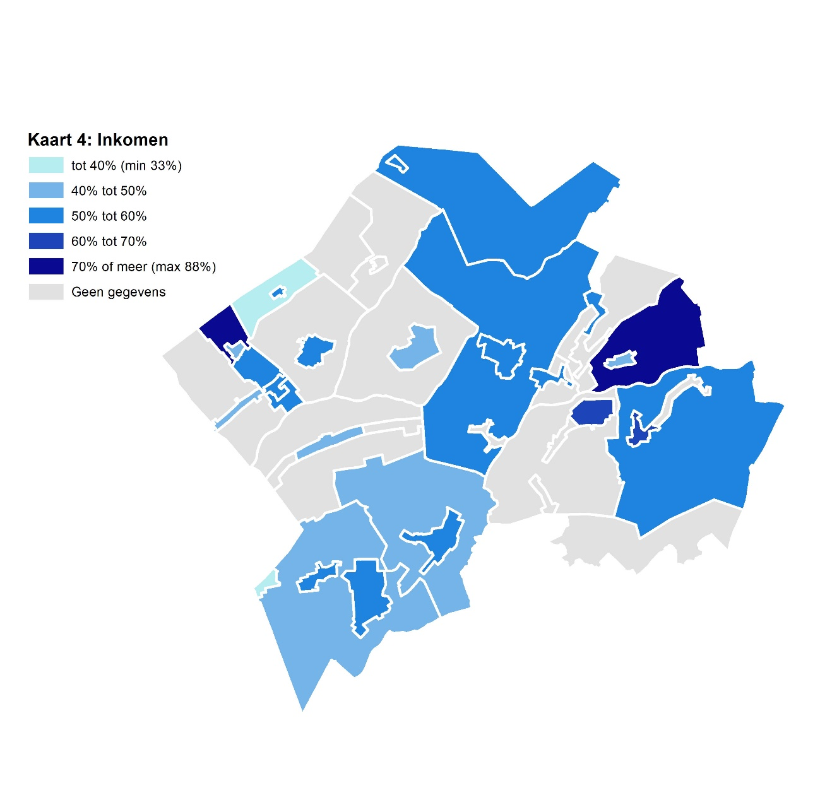

 | 2. Inkomen

 | Inkomen, of het gebrek hier aan, lijkt in met name de oostelijke kernen een belangrijkere rol te spelen. Zowel Dwingeloo als Lhee laten percentages van boven de 60% zien, terwijl het gemiddelde in Westerveld rond de 55% ligt. De meeste overige (middel)grote kernen liggen rond dit Westerveldse gemiddelde, met als uitzondering Wilhelminaoord, Wapse en Wapserveen Midden. In deze buurten weegt inkomen beduidend minder zwaar mee bij de verwachte eenzame personen.

 | In de buitengebieden lijkt de bijdrage van inkomen redelijk gemiddeld te zijn, met subtiele verschillen. Met name in het noordoosten van de gemeente liggen de percentages wat hoger, evenals in het uiterste westen van de gemeente. In het zuiden van de gemeente en rondom Wapse ligt de bijdrage van inkomen aan eenzaamheid het laagst.

 | Vergelijk ook figuur 8 om de samenhang te zien tussen een laag inkomen en het ervaren van eenzaamheid.
 | terug naar inhoud

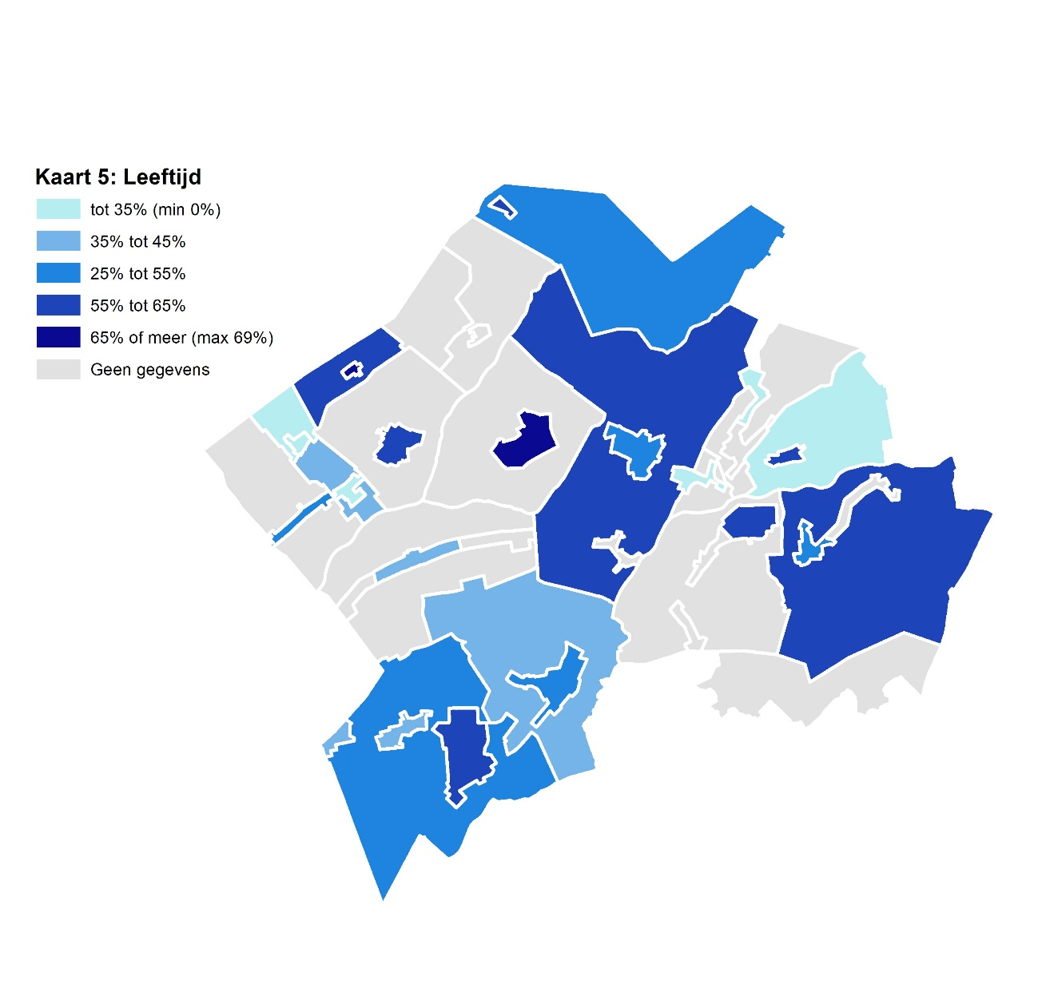

 | 3. Leeftijd

 | Leeftijd laat in de grote kernen de sterkste bijdrage aan eenzaamheid zien. In de kleine tot middelgrote kernen speelt dit een minder grote rol. In de buitengebieden laat leeftijd een divers en versnipperd beeld zien. Een paar kleinere kernen, met name Wilhelminaoord en Frederiksoord, vallen op doordat leeftijd hier een veel kleinere rol speelt dan in de rest van Westerveld. Dit is opvallend omdat dit juist kernen die zijn waar uit de eerdere resultaten blijkt dat de kans op eenzaamheid hier groot is en er relatief veel eenzame personen zijn. Wapse valt op doordat leeftijd hier een bovengemiddelde bijdrage aan eenzaamheid levert; dit is juist een kern waar de kans op eenzaamheid laag is.

 | Vergelijk voor de bijdrage van leeftijd aan eenzaamheid figuren 3 en 4. Over het algemeen lijkt een hogere leeftijd bij te dragen aan eenzaamheid, al is dit verloop niet tussen alle leeftijden gelijk.
 | terug naar inhoud

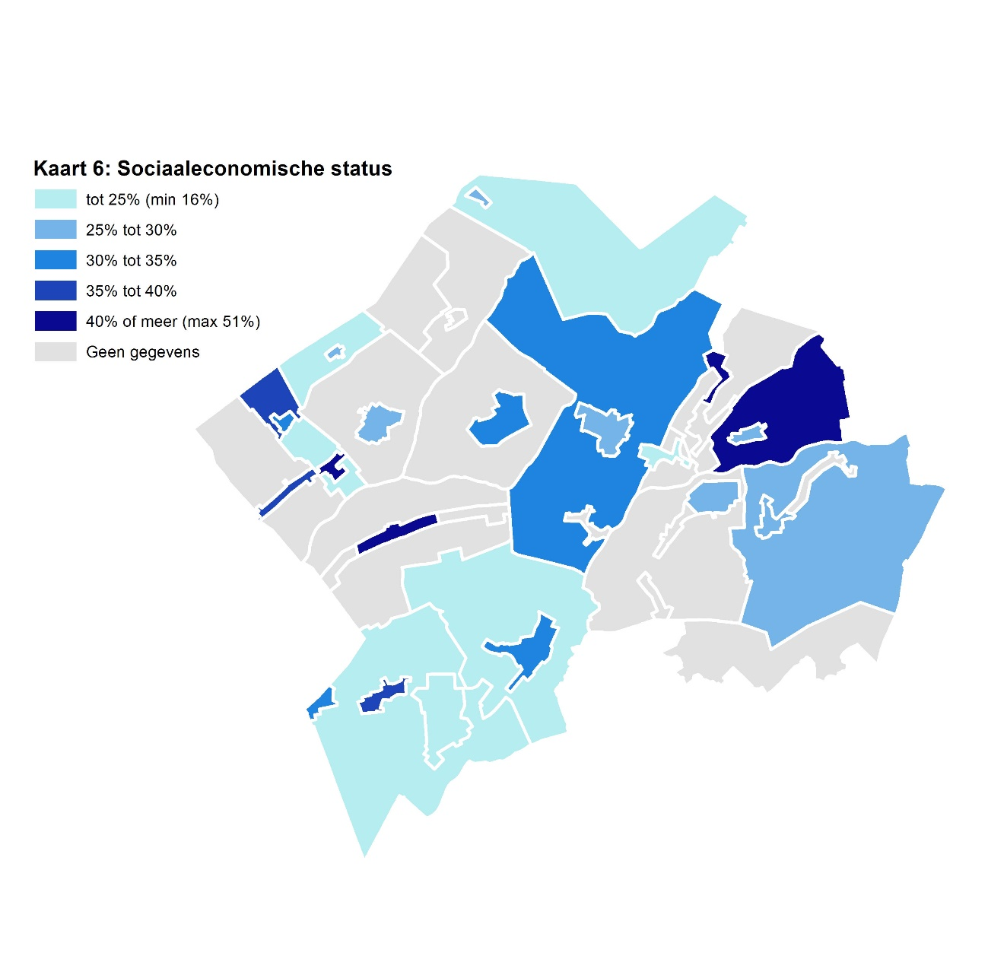

 | 4. Sociaaleconomische status

 | Een ongunstige sociaaleconomische positie, met name het afhankelijk zijn van een uitkering, lijkt wederom in het oosten en het uiterste westen van de gemeente een rol te spelen bij eenzaamheid. Hoewel het voor de hand ligt dat er een samenhang bestaat tussen de hoogte van het inkomen en het hebben van een baan, is het goed om te benadrukken dat er hier twee wezenlijk verschillende effecten worden gemeten. Waar eenzaamheid door een gebrek aan inkomen direct wordt veroorzaakt door het financiële aspect van werk, wordt eenzaamheid als gevolg van een ongunstige sociaaleconomische status met name bepaald door het sociale aspect van werk.

 | Twee kernen die opvallen zijn Wilhelminaoord, Wapserveen Midden en Darp. Deze kernen laten een hoge score zien op basis van sociaaleconomische status, terwijl in de voorgaande kaarten, plaats in het huishouden en leeftijd, juist laag scoren. Eenzaamheid in deze kernen wordt, meer dan in andere buurten, bepaald door het al dan niet hebben van werk en in mindere mate door de plaats die iemand in het huishouden inneemt of door leeftijd. In Frederiksoord, de kleine kern met de hoogste score op eenzaamheid, dragen zowel de sociaaleconomische status als de plaats in het huishouden in sterke mate bij aan de ervaren eenzaamheid.

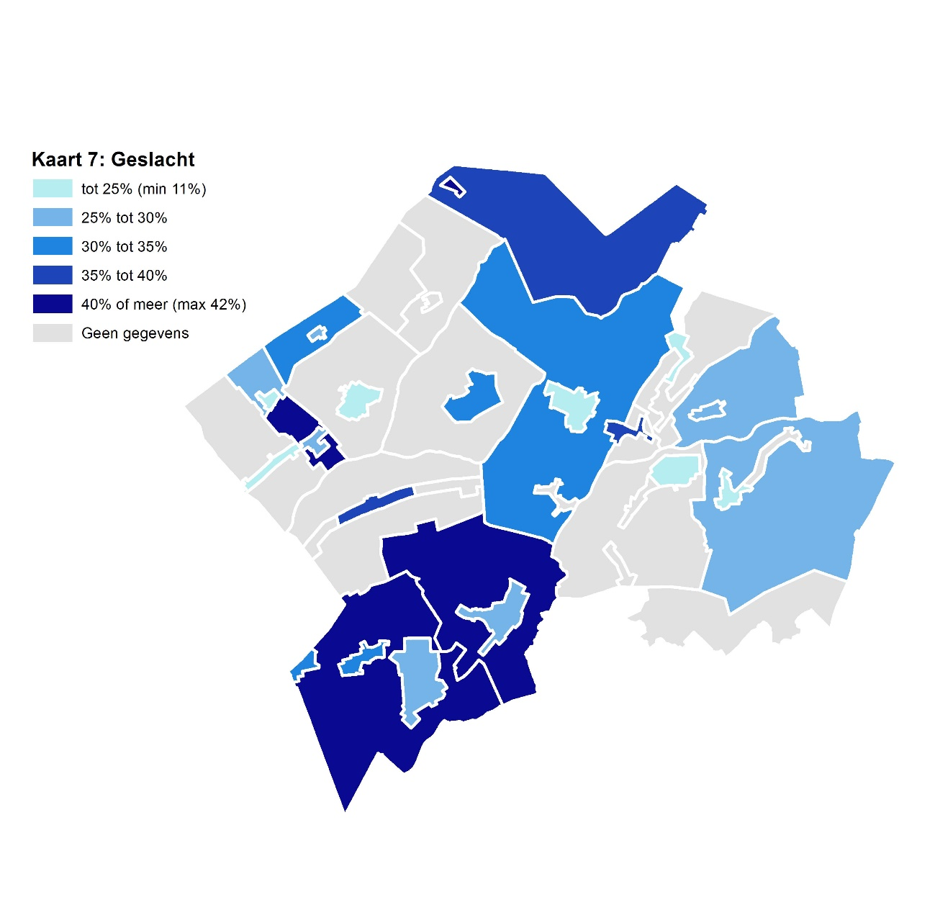
 | Vergelijk ook figuur 7. Hier is zichtbaar dat het hebben van werk eenzaamheid vermindert. Het hebben van een inkomen uit een uitkering draagt juist bij aan een gevoel van eenzaamheid.
 | terug naar inhoud

 | 5. Geslacht

 | Van de vijf factoren die het vaakst voorkomen in de top drie van eenzame personen, is geslacht de factor die het minst vaak een rol speelt. Zie figuur 1, mannen zijn vaker eenzaam dan vrouwen. In de individuele top drie van eenzame personen komt deze factor zelden op één of twee voor, maar wel op de derde plaats. Hiermee is man-zijn eerder een ondersteunende dan een bepalende factor voor eenzaamheid.

 | Het valt op dat waar in de meeste kernen, klein of groot, geslacht een matige tot gemiddelde rol speelt, er een aantal buitengebieden zijn waar uitschieters voorkomen. Hoewel hier in absolute aantallen weinig eenzamen voorkomen, betreft het hier disproportioneel vaak mannen.
 | terug naar inhoud

Bron: CBS

